Hoja1
No Incidencias | HU | DESCRIPCION DE HISTORIA | CA | DESCRIPCION DE INCIDENCIA | COMENTARIOS | ESTATUS | COMO ESTA | COMO DEBERIA DE ESTAR
1 | 2 | Registrar nuevo tenant en la plataforma | 2 | Validar que al dar clic en los 3 puntitos se despliegan las opciones: -Mi perfil -Modo oscuro -Idioma -Cerrar Cesión. | Ya se tiene | OK
2 | 2 | Registrar nuevo tenant en la plataforma | 11 | alidar que en la ventana "Agrega una nueva organización", al llenar todos los campos, y luego darc lic en el botón "Cancelar registro", no se cierra la ventana de forma correcta. | Ya se tiene | OK
12 | 2 | Registrar nuevo tenant en la plataforma | 12 | Validar que en la ventana "Agrega una nueva organización", al crear una nueva organización, debe de salir un cuadro de notificación en color verde indicando "Organización creada correctamente | Falta agregar las leyendas de Crado y No creado correctamente la organización, solo se tiene la leyenda de "Se mandaron los accesos por correo" | OK
4 | 2 | Registrar nuevo tenant en la plataforma | 14 | Validar que en la ventana "Agrega una nueva organización", al llenar todos los campos, capturar un correo electrónico inválido | Se puede agregar cualquier correo aunque no sea real el correo | OK
5 | 2 | Registrar nuevo tenant en la plataforma | 15 | Validar que en la ventana "Agrega una nueva organización", al llenar todos los campos, y luego darc lic en el botón "Cancelar registro", se abre la ventana de alerta "Estás por salir del registro | si manda la alerta pero no esta como lo tiene el figma | OK
6 | 2 | Registrar nuevo tenant en la plataforma | 17 | Validar que en el cuadro de alerta "Estás por salir del registro", al dar clic en el botón "Cancelar registro", se cierra la ventana y sale un cuadro de notificación en color verde "Registro cancelado correctamente". | Se tiene el cuadro de alerta de salir de registro pero no como el figma y no tiene la leyenda de "Registro cancelado correctamente" | OK
7 | 4 | Forzar cambio de contraseña en primer login | 5 | Validar que al ingresar una contraseña básica en el campo "Contraseña", marca en color rojo el campo Contraseña junto con el mensaje "La contraseña no cumple con el formato requerido, por favor intenta de nuevo". | agregar la leyenda en letras rojas de que LA CONTRSEÑA NO CUMPLE CON EL FORMATO REQUERIDO | OK
8 | 4 | Forzar cambio de contraseña en primer login | 7 | Validar que el ingreso de la contraseña en el campo "Contraseña", es básica. | Cambiar al nombre de BASICA A MEDIA |  |  |  | NO ES INCIDENCIA
9 | 4 | Forzar cambio de contraseña en primer login | 9 | Validar que el ingreso de la contraseña en el campo "Contraseña", es Muy segura y no cumple con todos los caracteres |  | OK
10 | 5 | Cerrar sesión e invalidar tokens | 1 | La ventana "Agrega un motivo por cierre de sesión", como están en figma. | Ya se tiene el cuadro de agregar comentario por cierre de sesion pero no se tiene como esta en el figma | 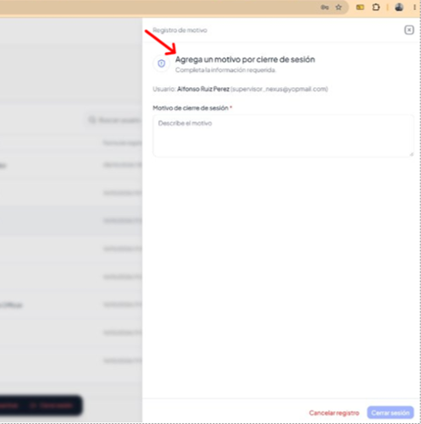 REVISION |  | 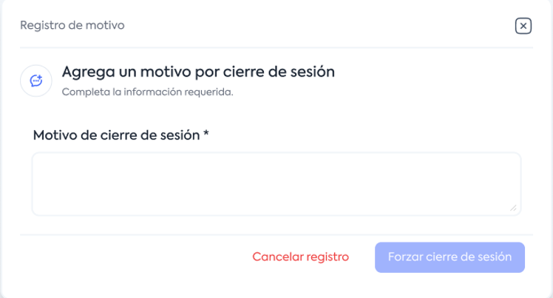
11 | 5 | Cerrar sesión e invalidar tokens | 2 | Las pantallas de cierre de sesion no son como están en figma. | ya se tiene los cuadros de cierre de sesion pero no estan como en el figma | REVISION
12 | 5 | Cerrar sesión e invalidar tokens | 3 | Si cierra la sesión de la cuenta, pero el estatus debe de decir: "Sesión finalizada". | Ya se tiene | OK
13 | 5 | Cerrar sesión e invalidar tokens | 4 | Ya se cerro la sesión y sigue apareciendo la opción "Cerrar sesión" activa. | Ya se tiene | OK
14 | 6 | Crear usuario dentro de un tenant | 11 | El mensaje de la notificación no es el que está en figma. | Se tiene el mensaje de que los accesos se mandaron por correo pero no se tiene el mensaje que se creo o NO correctamente el usuario | REVISION
15 | 6 | Crear usuario dentro de un tenant | 22 | El mensaje de la notificación no es el que está en figma. | Se tiene el mensaje de que los accesos se mandaron por correo pero no se tiene el mensaje de "NUEVO ENLACE ENVIADO" | REVISION

Hoja2
No Incidencias | HU | CA | DESCRIPCION HISTORIA | DESCRIPCION INCIDENCIA | COMENTARIOS | ESTATUS | COMO ESTA | COMO DEBERIA DE ESTAR
1 | 7 | 1 | Gestionar rol de usuario del tenant | Guarda el cambio realizado, pero no manda el cuadro verde de notificación "Cambios guardados correctamente". | No manda el mensaje | PENDIENTE
2 | 7 | 2 | Gestionar rol de usuario del tenant | Guarda el cambio realizado, pero no manda el cuadro verde de notificación "Cambios guardados correctamente". |  | PENDIENTE
3 | 7 | 3 | Gestionar rol de usuario del tenant | Se visualiza el mensaje, pero el cuadro debe ser en color negro con letras blancas, y quitar el mensaje debajo del correo electrónico. | Si esta el mensaje pero no como lo marca el figma, falta quitar el texto de la interfaz y poner el cuadro negro que mencionan ellos | PENDIENTE |  | 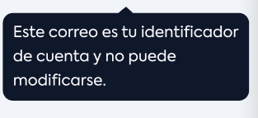
4 | 7 | 4 | Gestionar rol de usuario del tenant | Ese no es el mensaje que debe visualizarse y el cuadro debe ser en color negro con letras blancas. | Al editar un usuario solo la organización puede hacer tus cambios y debe verse el mensaje en negro que se proporciono, el que esta no es el correcto | PENDIENTE
5 | 8 | 1 | Desactivar acceso de usuario activo | La ventana "Agrega un motivo por desactivación", no es como están en figma. |  | PENDIENTE
6 | 8 | 2 | Desactivar acceso de usuario activo | Las pantallas para desactivar un usuario no son como están en figma. |  | PENDIENTE
7 | 8 | 3 | Desactivar acceso de usuario activo | Si se desactiva el rol, pero dede de decir el estatus: "Inhabilitado", en ves de Inactivo. |  | PENDIENTE
8 | 8 | 4 | Desactivar acceso de usuario activo | Se desactiva el rol, pero no sale el cuadro de notificación en color ver "Cambios guardados correctamente | No manda el mensaje | PENDIENTE
9 | 8 | 5 | Desactivar acceso de usuario activo | Permite desactivar el rol, y aun no esta cerrada la sesión. | En el flujo se tiene que cerrar primero la sesion y despues desactivarlo y lo esta haciendo al revez | PENDIENTE
10 | 8 | 7 | Desactivar acceso de usuario activo | No sale el cuadro de notificación en color rojo "Cuenta no encontrada", cuando se ingresa un correo electrónico inválido. |  | PENDIENTE
11 | 9 | 1 | Reactivar acceso de usuario | Reactiva de forma correcta el rol, pero no sale el cuadro de notifiación en color verde con el mensaje "La cuenta fue habilitada exitosamente". |  | PENDIENTE
12 | 10 | 1 | Restablecer contraseña de usuario | La pantalla de Revisa tu correo, no es como está en el figma |  | PENDIENTE
13 | 10 | 2 | Restablecer contraseña de usuario | El correo que llega no es como está en le figma |  | PENDIENTE
14 | 10 | 3 | Restablecer contraseña de usuario | El icono de ocultar esta al revés, lo oculta cuando lo debe de mostrar y lo muestra cuando lo debe de ocultar. |  | PENDIENTE
15 | 10 | 4 | Restablecer contraseña de usuario | Al ingresar un correo electrónico que no está registrado debería de mandar la notificación en letras rojas "El correo electrónico no existe; por favor ingresa un correo electrónico válido, pero manda la pantalla de "Revisar correo". |  | PENDIENTE
16 | 12 | 1 | Consultar y editar perfil personal | Quitar cuadro de notifiación porque en figma no está | Debe de estar limpiop sin cuadro de notificacion | PENDIENTE
17 | 12 | 2 | Consultar y editar perfil personal | El cuadro de notificación después de actualizar los datos, no dice el mensaje "Información actualizada", como está ne figma |  | PENDIENTE
18 | 13 | 1 | Cambiar contraseña desde sesino activa | El icono de ocultar esta al revés, lo oculta cuando lo debe de mostrar y lo muestra cuando lo debe de ocultar |  | PENDIENTE
19 | 13 | 2 | Cambiar contraseña desde sesino activa | El cuadro de notificación después de actualizar los datos, no dice el mensaje "Información actualizada", como está ne figma |  | PENDIENTE

